Sheet1
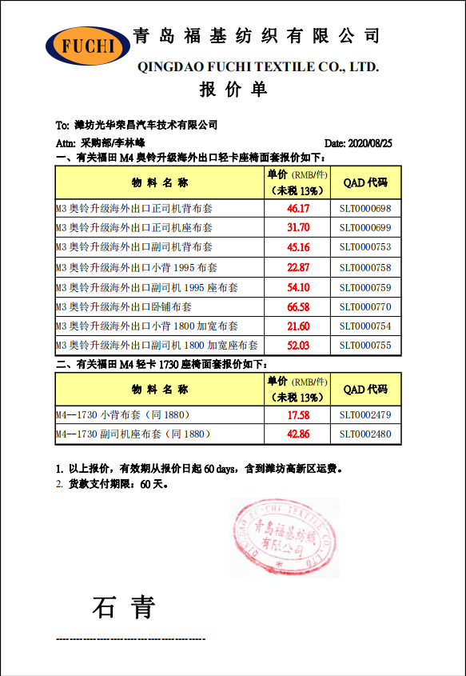
第一版报价对比
福基M3出口、M4-1730布套报价 |  |  |  | 内部公司价格 |  | 对比增长值
序号 | 物料名称 | QAD | 未税单价 | 河北2019年未税价格 | 北京财务2020年核算价格 | 河北 | 北京
1 | M3 奥铃升级海外出口正司机背布套 | SLT0000698 | 46.17 | 42.63 | 24.58 | 7.67% | 46.76%
2 | M3 奥铃升级海外出口正司机座布套 | SLT0000699 | 31.7 | 36.03 | 45.81 | -13.66% | -44.51%
3 | M3 奥铃升级海外出口副司机背布套 | SLT0000753 | 45.16 | 53.35 | 41.84 | -18.14% | 7.35%
4 | M3 奥铃升级海外出口小背 1995 布套 | SLT0000758 | 22.87 | 20.04 | 21.48 | 12.37% | 6.08%
5 | M3 奥铃升级海外出口副司机 1995 座布套 | SLT0000759 | 54.1 | 56.58 | 46.28 | -4.58% | 14.45%
6 | M3 奥铃升级海外出口卧铺布套 | SLT0000770 | 66.58 | 63.16 | 72.52 | 5.14% | -8.92%
7 | M3 奥铃升级海外出口小背 1800 加宽布套 | SLT0000754 | 21.6 | 20.5 | 21.52 | 5.09% | 0.37%
8 | M3 奥铃升级海外出口副司机 1800 加宽座布套 | SLT0000755 | 52.03 | 56.35 | 42.39 | -8.30% | 18.53%
9 | M4--1730 小背布套（同 1880） | SLT0002479 | 17.58 | 16.12 | 16.47 | 8.30% | 6.31%
10 | M4--1730 副司机座布套（同 1880） | SLT0002480 | 42.86 | 38.09 | 38.5 | 11.13% | 10.17%
 |  | 合计 | 400.65 | 402.85 | 371.39

第二版报价对比
福基M3出口、M4-1730布套报价 |  |  |  | 内部公司价格 |  | 对比增长值 |  | 福基第二版降本
序号 | 物料名称 | QAD | 未税单价 | 河北2019年未税价格 | 北京财务2020年核算价格 | 河北 | 北京 | 未税单价 | 降本5%
1 | M3 奥铃升级海外出口正司机背布套 | SLT0000698 | 43.8615 | 42.63 | 24.58 | 2.81% | 43.96% | 46.17 | 43.8615
2 | M3 奥铃升级海外出口正司机座布套 | SLT0000699 | 30.115 | 36.03 | 45.81 | -19.64% | -52.12% | 31.7 | 30.115
3 | M3 奥铃升级海外出口副司机背布套 | SLT0000753 | 42.902 | 53.35 | 41.84 | -24.35% | 2.48% | 45.16 | 42.902
4 | M3 奥铃升级海外出口小背 1995 布套 | SLT0000758 | 21.7265 | 20.04 | 21.48 | 7.76% | 1.13% | 22.87 | 21.7265
5 | M3 奥铃升级海外出口副司机 1995 座布套 | SLT0000759 | 51.395 | 56.58 | 46.28 | -10.09% | 9.95% | 54.1 | 51.395
6 | M3 奥铃升级海外出口卧铺布套 | SLT0000770 | 63.251 | 63.16 | 72.52 | 0.14% | -14.65% | 66.58 | 63.251
7 | M3 奥铃升级海外出口小背 1800 加宽布套 | SLT0000754 | 20.52 | 20.5 | 21.52 | 0.10% | -4.87% | 21.6 | 20.52
8 | M3 奥铃升级海外出口副司机 1800 加宽座布套 | SLT0000755 | 49.4285 | 56.35 | 42.39 | -14.00% | 14.24% | 52.03 | 49.4285
9 | M4--1730 小背布套 | SLT0002479 | 16.701 | 16.12 | 16.47 | 3.48% | 1.38% | 17.58 | 16.701
10 | M4--1730 副司机座布套 | SLT0002480 | 40.717 | 38.09 | 38.5 | 6.45% | 5.44% | 42.86 | 40.717
 |  | 合计 | 380.6175 | 402.85 | 371.39

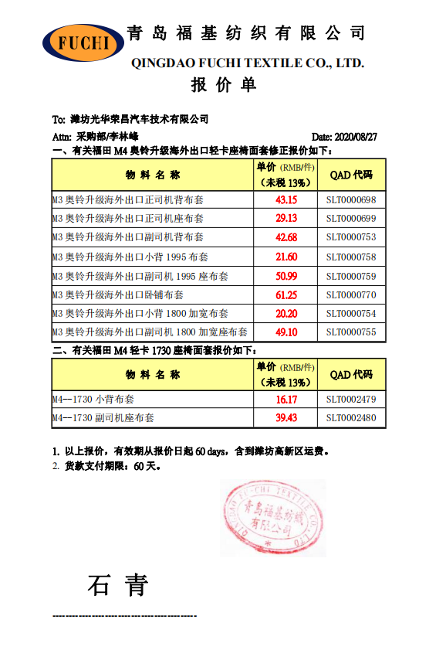
第三版报价对比
福基M3出口、M4-1730布套报价 |  |  |  | 内部公司价格 |  | 对比增长值 |  | 福基第三版最终价格
序号 | 物料名称 | QAD | 未税单价 | 河北2019年未税价格 | 北京财务2020年核算未税价格 | 河北 | 北京 | 第二版价格 | 第三版价格 | 降副
1 | M3 奥铃升级海外出口正司机背布套 | SLT0000698 | 43.15 | 42.63 | 24.58 | 1.21% | 43.04% | 43.8615 | 43.15 | 1.62%
2 | M3 奥铃升级海外出口正司机座布套 | SLT0000699 | 29.13 | 36.03 | 45.81 | -23.69% | -57.26% | 30.115 | 29.13 | 3.27%
3 | M3 奥铃升级海外出口副司机背布套 | SLT0000753 | 42.68 | 53.35 | 41.84 | -25.00% | 1.97% | 42.902 | 42.68 | 0.52%
4 | M3 奥铃升级海外出口小背 1995 布套 | SLT0000758 | 21.6 | 20.04 | 21.48 | 7.22% | 0.56% | 21.7265 | 21.6 | 0.58%
5 | M3 奥铃升级海外出口副司机 1995 座布套 | SLT0000759 | 50.99 | 56.58 | 46.28 | -10.96% | 9.24% | 51.395 | 50.99 | 0.79%
6 | M3 奥铃升级海外出口卧铺布套 | SLT0000770 | 61.25 | 63.16 | 72.52 | -3.12% | -18.40% | 63.251 | 61.25 | 3.16%
7 | M3 奥铃升级海外出口小背 1800 加宽布套 | SLT0000754 | 20.2 | 20.5 | 21.52 | -1.49% | -6.53% | 20.52 | 20.2 | 1.56%
8 | M3 奥铃升级海外出口副司机 1800 加宽座布套 | SLT0000755 | 49.1 | 56.35 | 42.39 | -14.77% | 13.67% | 49.4285 | 49.1 | 0.66%
9 | M4--1730 小背布套（同 1880） | SLT0002479 | 16.17 | 16.12 | 16.47 | 0.31% | -1.86% | 16.701 | 16.17 | 3.18%
10 | M4--1730 副司机座布套（同 1880） | SLT0002480 | 39.43 | 38.09 | 38.5 | 3.40% | 2.36% | 40.717 | 39.43 | 3.16%
 |  | 合计 | 373.7 | 402.85 | 371.39

